界面&功能
界面相关 |  |  |  |  | 功能规则
 | 流程图
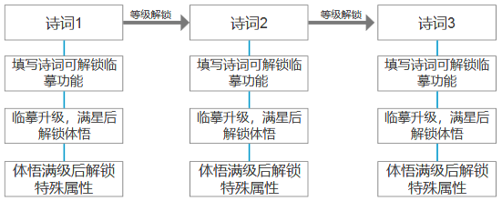
 | 功能入口
 | 主界面点击图标打开
1
 | 诗胆文魄主界面
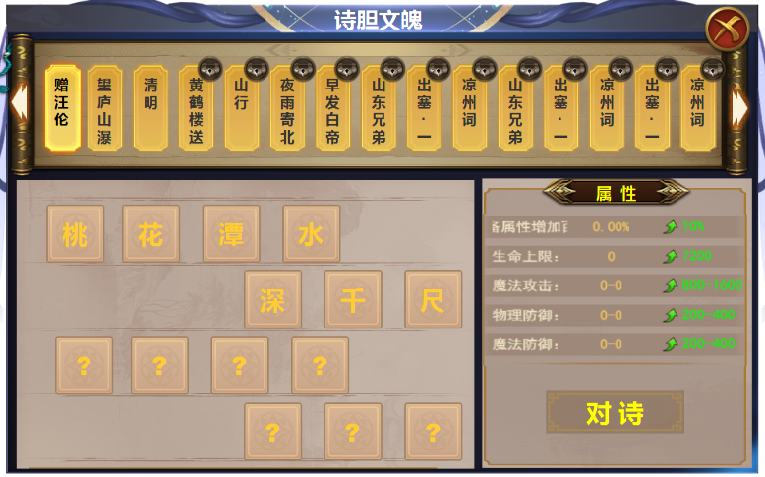
2

 |  | 1 | 标题栏 |  | 1 | 诗胆文魄主界面
 |  | 2 | 列表 |  |  | ▶ | 界面由主界面点击功能按钮打开。
 |  |  | ▶ | 一级页签，选中状态。锁形标记 | 2 | 列表
 |  |  | ▶ | 外形框体需要有书卷气息。左右滑动的箭头 |  | ▶ | 相当于一级页签，成长线垂直深入，点击诗词后，会进行对诗，临摹，体悟等多个升级，
 |  | 3 | 详情 |  |  |  | 多层成长体系都在一级页签下展开。
4
 |  |  | ▶ | 文字底框和背景，书页，诗词书籍等风格 |  | ▶ | 诗词共有三十首，分为三个阶段解锁，每次解锁十首，解锁后即可进行对诗等操作，功能开启时解锁十首。
3
 |  |  | ▶ | 【问号】 标记 |  |  | 功能开启时，默认打开第一首诗的界面。每次打开默认第一首。
 |  | 4 | 属性栏 |  |  | ▶ | 一级页签上的诗词名称，超过框体长度的，会上下自动摆动，滚动展示诗词的全名。
 |  |  | ▶ | 属性标题，属性底框，绿色箭头，对诗按钮 |  | ▶ | 页签有选中状态，点击时下方展开详情。
 |  | 5 | 对诗弹窗 |  |  | ▶ | 未解锁的诗句，点击时显示：未解锁。区域可进行左右滑动。有滑动箭头提醒。
 |  |  | ▶ | 书卷风格的对话框 | 3 | 诗句详情
 |  |  |  |  |  | ▶ | 区域有14个方块，每个方块显示一个字，诗句的上一首读表配置，后七个字显示问号。
 |  |  |  |  |  | ▶ | 区域字体和问号不可点击。对诗弹窗流程完成后，后七个字自动展示。
 |  |  |  |  | 4 | 属性栏
 |  |  |  |  |  | ▶ | 此处显示属性和提升的属性值。初始属性为0，提升的属性在后方展示
 |  |  |  |  |  | ▶ | 点击对诗按钮，弹出【5】弹窗。
 |  |  |  |  |  | ▶ | 如果对诗正确，界面进入临摹界面，属性显示提升后的属性，对诗按钮变为临摹。
 |  |  |  |  | 5 | 对诗弹窗
 |  |  |  |  |  | ▶ | 弹窗有七个方格，打开时第一个方格内有输入字符的_。每输入一个字符自动换到下一个，只可输入七个字符，
 |  |  |  |  |  |  | 输入七个字符以后，便不能再输入，此时点击确定，进入验证答案流程。
5
 |  |  |  |  |  | ▶ | 字符必须与诗词的下一句完全相同，如果错误，此时提示：（答案错误），此时字符清空，重新输入。
 |  |  |  |  |  | ▶ | 点击确认，验证答案正确，此时，弹窗关闭，文字出现在【3】区域的问号位置。
 |  |  |  |  |  | ▶ | 点击空白处关闭弹窗。
 |  |  |  |  |  |  | （未尽问题，与策划口述商榷）

 | 临摹界面

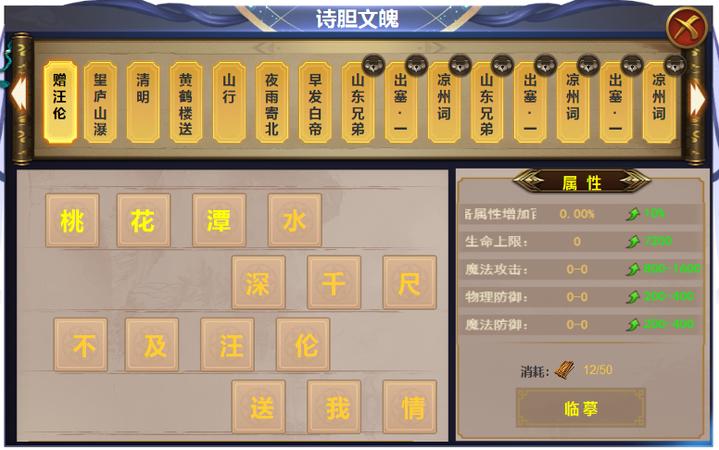

 |  |  |  |  | 1 | 临摹详情
 |  |  |  |  |  | ▶ | 对诗成功后，进入临摹界面，临摹总共14级属性。每次临摹升级，字体颜色发生变化，表示已临摹
 |  |  |  |  | 2 | 临摹属性
 |  |  |  |  |  | ▶ | 对诗成功后进入临摹属性，此处属性是继承【对诗】解锁时获得的属性，
 |  |  |  |  |  | ▶ | 属性后方显示下一级提升的属性值。
1
 |  |  |  |  |  | ▶ | 临摹需要消耗一定的材料，材料不足时提示：道具不足
2
 |  |  |  |  |  | ▶ | 临摹到达最后一个字，也就是最后一级时，点击临摹，界面跳转到【体悟】界面。

 | 体悟界面

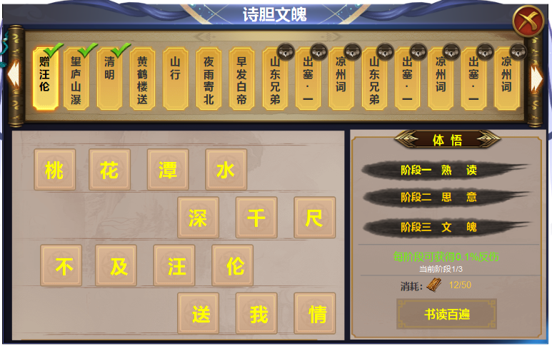
1
 |  | 1 | 完成后的‘对号’标记 |  | 1 | 完成所有的操作后，诗句此处显示；对号标记。
 |  | 2 | 体悟阶段下的底框 |  | 2 | 体悟属性
 |  |  |  |  |  | ▶ | 完成临摹后，此处界面变为体悟界面。
 |  |  |  |  |  | ▶ | 体悟分为三个阶段，熟读，思意，文魄。每个阶段都可提升0.1%的反伤，三个阶段提升0.3%。
 |  |  |  |  |  | ▶ | 阶段提升时，文字颜色发生变化，表示已完成阶段，下面的文字阶段相应变化。
 |  |  |  |  |  | ▶ | 下方显示阶段进度，消耗材料，和按钮。材料不足是提示：道具不足
 |  |  |  |  |  | ▶ | 满级时【1】位置出现对号，消耗和按钮隐藏，变为：当前诗词已融会贯通。

2
 |  |  |  |  |  | 注：AB两个诗句进度不同时，比如A还在临摹，B在体悟阶段，点击A和B应展示不同的界面进度。
 |  |  |  |  |  |  | 最终完成后会出现【对号】标记。

参考图
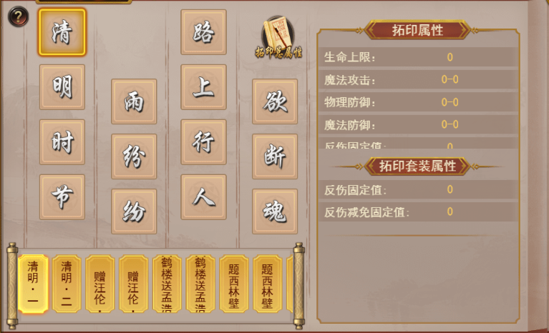
参考图

 | 其他游戏参考截图

